关系图
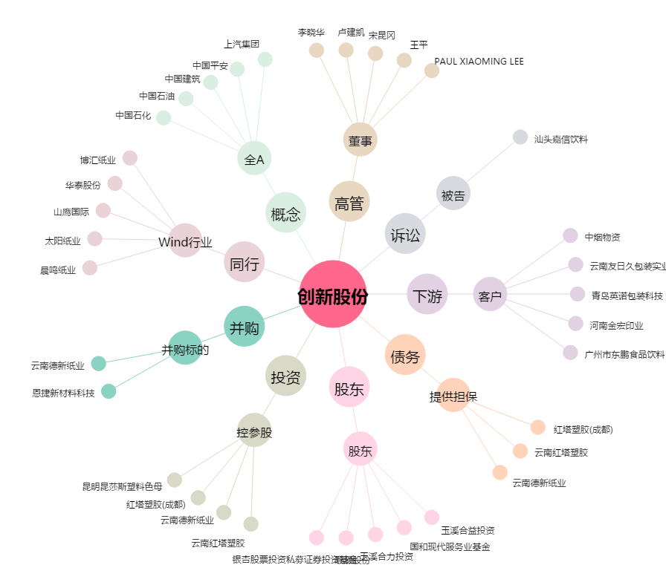
创新股份[002812.SZ] - 关系概览图

